长时间债券1倍杠杆
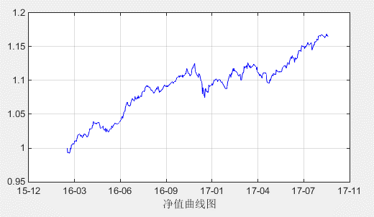
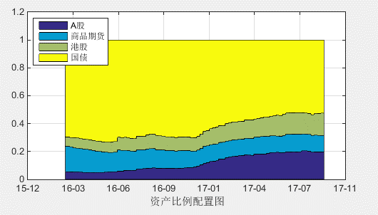
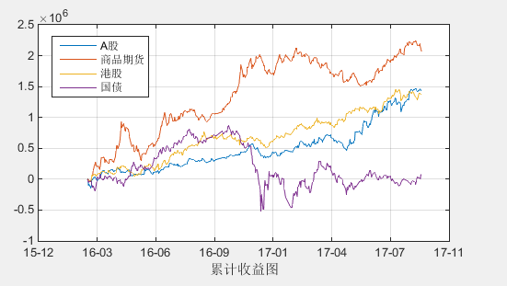
 |  | 2016-02-23
累计盈亏 | 4,952,968 | 2017-09-15
收益率 | 16.51%
最大回撤 | -4.55%
年化收益率 | 9.95%
年化波动率 | 0.05
年化夏普率 | 2.06

长时间债券2倍杠杆
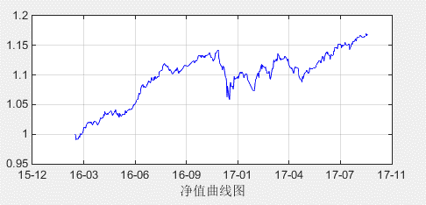
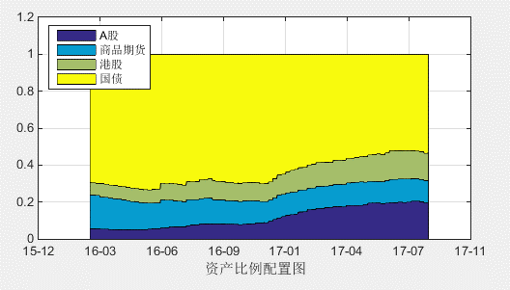
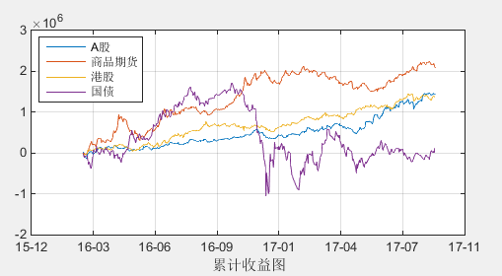
累计盈亏 | 5,005,322
收益率 | 16.68%
最大回撤 | -7.65%
年化收益率 | 10.05%
年化波动率 | 0.07
年化夏普率 | 1.46

比较
Tradingdays | ETF | Fut
2016-02-23 | 1 | 1
2016-02-24 | 1.000841012 | 0.999113412 | 国债杠杆 | 不加杠杆 | 2倍杠杆
净值曲线
2016-02-25 | 0.994194808 | 0.991902008 | 累计盈亏 | 4,952,968 | 5,005,322
2016-02-26 | 0.995517244 | 0.993181364 | 收益率 | 16.51% | 16.68%
2016-02-29 | 0.99360222 | 0.99148394 | 最大回撤 | -4.55% | -7.65%
2016-03-01 | 0.998302948 | 0.994639868 | 年化收益率 | 9.95% | 10.05%
2016-03-02 | 1.005686732 | 0.999967652 | 年化波动率 | 0.05 | 0.07
2016-03-03 | 1.004913668 | 0.998395388 | 年化夏普率 | 2.06 | 1.46
2016-03-04 | 1.009327428 | 1.004112348
2016-03-07 | 1.013226732 | 1.005434052
2016-03-08 | 1.01376998 | 1.0067365
2016-03-09 | 1.011105284 | 1.005834204
2016-03-10 | 1.011539244 | 1.007430564
2016-03-11 | 1.014294308 | 1.010942428
2016-03-14 | 1.013674164 | 1.011010284
2016-03-15 | 1.011840572 | 1.009839092
2016-03-16 | 1.01437538 | 1.0131699
2016-03-17 | 1.018598636 | 1.015311556
2016-03-18 | 1.021752292 | 1.018363612
2016-03-21 | 1.022386312 | 1.018445632
2016-03-22 | 1.022875896 | 1.019020816
2016-03-23 | 1.023351708 | 1.018872628
2016-03-24 | 1.02078106 | 1.01625238
2016-03-25 | 1.02371098 | 1.0181199
2016-03-28 | 1.021981196 | 1.014681316
2016-03-29 | 1.021862956 | 1.015662276
2016-03-30 | 1.024051068 | 1.017423988
2016-03-31 | 1.02391134 | 1.01747626
2016-04-01 | 1.027509388 | 1.019581508
2016-04-05 | 1.02587206 | 1.01726578
2016-04-06 | 1.025051744 | 1.015844664
2016-04-07 | 1.0238122 | 1.01444192
2016-04-08 | 1.022818112 | 1.014943032
2016-04-11 | 1.027323032 | 1.019896752
2016-04-12 | 1.030618592 | 1.023401112
2016-04-13 | 1.033700672 | 1.026246392
2016-04-14 | 1.034563872 | 1.026068792
2016-04-15 | 1.032648512 | 1.025775832
2016-04-18 | 1.034685184 | 1.027508504
2016-04-19 | 1.038654872 | 1.031723792
2016-04-20 | 1.040453016 | 1.032308336
2016-04-21 | 1.043660968 | 1.038634688
2016-04-22 | 1.040402536 | 1.036131456
2016-04-25 | 1.038275416 | 1.035400336
2016-04-26 | 1.037785424 | 1.035952744
2016-04-27 | 1.036651052 | 1.034191172
2016-04-28 | 1.037739768 | 1.034967088
2016-04-29 | 1.039372456 | 1.035627776
2016-05-03 | 1.038826856 | 1.036370976
2016-05-04 | 1.035792808 | 1.034161728
2016-05-05 | 1.034365128 | 1.031907368
2016-05-06 | 1.030200592 | 1.028622832
2016-05-09 | 1.026312452 | 1.029247492
2016-05-10 | 1.027664052 | 1.030072692
2016-05-11 | 1.028823492 | 1.030492132
2016-05-12 | 1.029067432 | 1.031612072
2016-05-13 | 1.025112052 | 1.026395892
2016-05-16 | 1.02507002 | 1.02539706
2016-05-17 | 1.028290836 | 1.028646676
2016-05-18 | 1.02437398 | 1.02389862
2016-05-19 | 1.0228383 | 1.02334374
2016-05-20 | 1.025990332 | 1.027370172
2016-05-23 | 1.020920636 | 1.022787676
2016-05-24 | 1.019289212 | 1.022701852
2016-05-25 | 1.021399596 | 1.024293036
2016-05-26 | 1.02380034 | 1.02618178
2016-05-27 | 1.024983828 | 1.026744868
2016-05-30 | 1.025966052 | 1.026955492
2016-05-31 | 1.028603508 | 1.030968548
2016-06-01 | 1.0274652736 | 1.0292099136
2016-06-02 | 1.02693449 | 1.02839833
2016-06-03 | 1.0290179184 | 1.0310699584
2016-06-06 | 1.0307477504 | 1.0330869904
2016-06-07 | 1.0334601216 | 1.0350309616
2016-06-08 | 1.0337335072 | 1.0345201072
2016-06-13 | 1.0318381892 | 1.0343415892
2016-06-14 | 1.0326731932 | 1.0356853932
2016-06-15 | 1.0317444032 | 1.0352070032
2016-06-16 | 1.0315501452 | 1.0367007452
2016-06-17 | 1.0319736872 | 1.0363399272
2016-06-20 | 1.0354574436 | 1.0403616836
2016-06-21 | 1.0358008016 | 1.0414314416
2016-06-22 | 1.038864806 | 1.044385446
2016-06-23 | 1.0404364624 | 1.0455095024
2016-06-24 | 1.0364981416 | 1.0425203416
2016-06-27 | 1.0460505612 | 1.0526463612
2016-06-28 | 1.0481751836 | 1.0526925836
2016-06-29 | 1.0483802208 | 1.0531576208
2016-06-30 | 1.0527203852 | 1.0594921852
2016-07-01 | 1.0552060752 | 1.0618213552
2016-07-04 | 1.062828248 | 1.067607528
2016-07-05 | 1.060243136 | 1.064331616
2016-07-06 | 1.0574760672 | 1.0618225472
2016-07-07 | 1.0574546288 | 1.0628715088
2016-07-08 | 1.0545285688 | 1.0606386488
2016-07-11 | 1.057235246 | 1.062215726
2016-07-12 | 1.063398814 | 1.067443294
2016-07-13 | 1.06531557 | 1.06927645
2016-07-14 | 1.066764866 | 1.071009746
2016-07-15 | 1.067689726 | 1.072612486
2016-07-18 | 1.064767462 | 1.069481422
2016-07-19 | 1.064236426 | 1.068859986
2016-07-20 | 1.065099574 | 1.071418334
2016-07-21 | 1.069140294 | 1.075481454
2016-07-22 | 1.065406706 | 1.071911866
2016-07-25 | 1.066109018 | 1.071509378
2016-07-26 | 1.06893259 | 1.07528895
2016-07-27 | 1.067428026 | 1.073001986
2016-07-28 | 1.06957879 | 1.07687515
2016-07-29 | 1.066587046 | 1.072698486
2016-08-01 | 1.071477934 | 1.075331374
2016-08-02 | 1.071220942 | 1.076224382
2016-08-03 | 1.069651078 | 1.075336518
2016-08-04 | 1.068905446 | 1.075096886
2016-08-05 | 1.074148334 | 1.081191774
2016-08-08 | 1.07756769 | 1.08424713
2016-08-09 | 1.078231242 | 1.084209282
2016-08-10 | 1.07859937 | 1.08345541
2016-08-11 | 1.078200426 | 1.084444466
2016-08-12 | 1.080796742 | 1.088782782
2016-08-15 | 1.082447446 | 1.092505486
2016-08-16 | 1.084609758 | 1.092197798
2016-08-17 | 1.084022334 | 1.091002374
2016-08-18 | 1.084154598 | 1.091700638
2016-08-19 | 1.083891038 | 1.090535078
2016-08-22 | 1.082346262 | 1.089658302
2016-08-23 | 1.083445082 | 1.088477122
2016-08-24 | 1.080845346 | 1.087047386
2016-08-25 | 1.079082414 | 1.084880454
2016-08-26 | 1.079114754 | 1.085782794
2016-08-29 | 1.077906174 | 1.082962214
2016-08-30 | 1.078486738 | 1.081562778
2016-08-31 | 1.077361002 | 1.081001042
2016-09-01 | 1.077127946 | 1.082059986
2016-09-02 | 1.078593046 | 1.083381086
2016-09-05 | 1.082355426 | 1.086773466
2016-09-06 | 1.083900426 | 1.088652466
2016-09-07 | 1.082356546 | 1.086524586
2016-09-08 | 1.083630626 | 1.088826666
2016-09-09 | 1.085886166 | 1.090732206
2016-09-12 | 1.077446086 | 1.081702126
2016-09-13 | 1.077935606 | 1.083743646
2016-09-14 | 1.077183086 | 1.082771126
2016-09-19 | 1.080939166 | 1.086603206
2016-09-20 | 1.082326446 | 1.087828486
2016-09-21 | 1.084090206 | 1.089666246
2016-09-22 | 1.085208726 | 1.090706766
2016-09-23 | 1.086055606 | 1.092299646
2016-09-26 | 1.083509022 | 1.090253062
2016-09-27 | 1.084520486 | 1.090986526
2016-09-28 | 1.084221598 | 1.090109638
2016-09-29 | 1.086453294 | 1.091575334
2016-09-30 | 1.085248182 | 1.090060222
2016-10-10 | 1.090172574 | 1.097222614
2016-10-11 | 1.09078391 | 1.09702195
2016-10-12 | 1.089981298 | 1.095329338
2016-10-13 | 1.08886529 | 1.09475333
2016-10-14 | 1.091491366 | 1.097247406
2016-10-17 | 1.091767826 | 1.097343866
2016-10-18 | 1.094868346 | 1.100048386
2016-10-19 | 1.094400966 | 1.100507006
2016-10-20 | 1.096446446 | 1.103318486
2016-10-21 | 1.097270066 | 1.103620106
2016-10-24 | 1.10083257 | 1.10486661
2016-10-25 | 1.102576402 | 1.106550442
2016-10-26 | 1.100666746 | 1.104102786
2016-10-27 | 1.09850713 | 1.10450717
2016-10-28 | 1.101383218 | 1.106509258
2016-10-31 | 1.101739638 | 1.105089678
2016-11-01 | 1.103293078 | 1.106993118
2016-11-02 | 1.099259618 | 1.103737658
2016-11-03 | 1.101729198 | 1.106921238
2016-11-04 | 1.101613958 | 1.106047998
2016-11-07 | 1.105208958 | 1.108712998
2016-11-08 | 1.10657623 | 1.10974827
2016-11-09 | 1.107000946 | 1.109762706
2016-11-10 | 1.113942278 | 1.114838038
2016-11-11 | 1.11805711 | 1.11738887
2016-11-14 | 1.11109177 | 1.11079153
2016-11-15 | 1.107184386 | 1.109666146
2016-11-16 | 1.109359154 | 1.110198914
2016-11-17 | 1.107071394 | 1.108299154
2016-11-18 | 1.10429925 | 1.10651501
2016-11-21 | 1.10766825 | 1.11009201
2016-11-22 | 1.11414995 | 1.11596171
2016-11-23 | 1.11475729 | 1.11816705
2016-11-24 | 1.11438211 | 1.11801387
2016-11-25 | 1.11600865 | 1.12040293
2016-11-28 | 1.11996913 | 1.12433701
2016-11-29 | 1.112272458 | 1.115775538
2016-11-30 | 1.109057354 | 1.112090834
2016-12-01 | 1.112538346 | 1.110856626
2016-12-02 | 1.109726578 | 1.108376058
2016-12-05 | 1.109109314 | 1.106034794
2016-12-06 | 1.109008866 | 1.103841546
2016-12-07 | 1.11293085 | 1.10929873
2016-12-08 | 1.112542458 | 1.108719938
2016-12-09 | 1.112031538 | 1.107815418
2016-12-12 | 1.105019514 | 1.098553794
2016-12-13 | 1.10384033 | 1.09842821
2016-12-14 | 1.09998691 | 1.09505799
2016-12-15 | 1.085482622 | 1.080013702
2016-12-16 | 1.087874158 | 1.088863638
2016-12-19 | 1.088160358 | 1.076492238
2016-12-20 | 1.084509646 | 1.074063926
2016-12-21 | 1.091652326 | 1.087477806
2016-12-22 | 1.089138174 | 1.088559654
2016-12-23 | 1.085954742 | 1.084167662
2016-12-26 | 1.084374582 | 1.083119502
2016-12-27 | 1.086961854 | 1.081910774
2016-12-28 | 1.089109806 | 1.085586726
2016-12-29 | 1.092694974 | 1.093597894
2016-12-30 | 1.092771486 | 1.091032406
2017-01-03 | 1.09393713 | 1.09269205
2017-01-04 | 1.094580026 | 1.093008946
2017-01-05 | 1.095328634 | 1.095097554
2017-01-06 | 1.094207418 | 1.092563018
2017-01-09 | 1.09863809 | 1.09924729
2017-01-10 | 1.101264034 | 1.101344434
2017-01-11 | 1.102330498 | 1.100614898
2017-01-12 | 1.102183738 | 1.100642538
2017-01-13 | 1.103218218 | 1.102416218
2017-01-16 | 1.103667058 | 1.100873058
2017-01-17 | 1.102632478 | 1.097922478
2017-01-18 | 1.105526278 | 1.100173398
2017-01-19 | 1.105488402 | 1.100731522
2017-01-20 | 1.104979178 | 1.101108698
2017-01-23 | 1.106543482 | 1.100756202
2017-01-24 | 1.107258746 | 1.097782666
2017-01-25 | 1.107459562 | 1.097097882
2017-01-26 | 1.111688682 | 1.098246202
2017-02-03 | 1.106382678 | 1.088254598
2017-02-06 | 1.106254142 | 1.087921262
2017-02-07 | 1.107527942 | 1.091323062
2017-02-08 | 1.110424102 | 1.097536822
2017-02-09 | 1.109989854 | 1.099890574
2017-02-10 | 1.112356702 | 1.102689422
2017-02-13 | 1.117183942 | 1.109635862
2017-02-14 | 1.116729022 | 1.107470542
2017-02-15 | 1.116567742 | 1.104894862
2017-02-16 | 1.118491822 | 1.110912542
2017-02-17 | 1.116740702 | 1.109294382
2017-02-20 | 1.122056262 | 1.118179942
2017-02-21 | 1.121682562 | 1.113919842
2017-02-22 | 1.122385102 | 1.117519982
2017-02-23 | 1.120326562 | 1.114508242
2017-02-24 | 1.119422122 | 1.114635082
2017-02-27 | 1.11908501 | 1.11330037
2017-02-28 | 1.117617118 | 1.112803678
2017-03-01 | 1.119786962 | 1.110897922
2017-03-02 | 1.118448326 | 1.110213286
2017-03-03 | 1.116510962 | 1.107144722
2017-03-06 | 1.116676562 | 1.107585122
2017-03-07 | 1.117796562 | 1.109910722
2017-03-08 | 1.115592962 | 1.104785522
2017-03-09 | 1.111563042 | 1.100374802
2017-03-10 | 1.109980422 | 1.101058182
2017-03-13 | 1.115180046 | 1.111771406
2017-03-14 | 1.115394358 | 1.111355318
2017-03-15 | 1.115958938 | 1.113185898
2017-03-16 | 1.121330594 | 1.120961954
2017-03-17 | 1.119057058 | 1.118129218
2017-03-20 | 1.121259266 | 1.120654226
2017-03-21 | 1.120771186 | 1.122282946
2017-03-22 | 1.115773234 | 1.117326594
2017-03-23 | 1.118247418 | 1.120271178
2017-03-24 | 1.121133994 | 1.125740154
2017-03-27 | 1.116457054 | 1.120742014
2017-03-28 | 1.116052914 | 1.118821874
2017-03-29 | 1.118908218 | 1.121584778
2017-03-30 | 1.114571718 | 1.118504278
2017-03-31 | 1.116150114 | 1.118998274
2017-04-05 | 1.120989218 | 1.122104978
2017-04-06 | 1.121255498 | 1.123533658
2017-04-07 | 1.118572002 | 1.122726562
2017-04-10 | 1.118326374 | 1.120286534
2017-04-11 | 1.116402778 | 1.119290538
2017-04-12 | 1.11360763 | 1.11564059
2017-04-13 | 1.116272142 | 1.119026702
2017-04-14 | 1.112616282 | 1.112756042
2017-04-17 | 1.110896062 | 1.109749422
2017-04-18 | 1.108044262 | 1.107912022
2017-04-19 | 1.105119562 | 1.106486122
2017-04-20 | 1.107118702 | 1.108538862
2017-04-21 | 1.108365342 | 1.108038302
2017-04-24 | 1.104823038 | 1.103073998
2017-04-25 | 1.10709283 | 1.10810699
2017-04-26 | 1.107869134 | 1.109105294
2017-04-27 | 1.108577358 | 1.111510718
2017-04-28 | 1.109312606 | 1.110917566
2017-05-02 | 1.110229806 | 1.110707566
2017-05-03 | 1.10864931 | 1.10920027
2017-05-04 | 1.10181643 | 1.10112659
2017-05-05 | 1.097252942 | 1.097491102
2017-05-08 | 1.096233318 | 1.095521078
2017-05-09 | 1.098340742 | 1.096318382
2017-05-10 | 1.097242646 | 1.095151886
2017-05-11 | 1.099580046 | 1.100844886
2017-05-12 | 1.099515222 | 1.099088862
2017-05-15 | 1.103620174 | 1.105622214
2017-05-16 | 1.105917134 | 1.107569574
2017-05-17 | 1.105136878 | 1.107904518
2017-05-18 | 1.103295678 | 1.106666518
2017-05-19 | 1.105021654 | 1.109926774
2017-05-22 | 1.106102254 | 1.108317774
2017-05-23 | 1.106272774 | 1.108511494
2017-05-24 | 1.106026934 | 1.108574854
2017-05-25 | 1.114986334 | 1.115485054
2017-05-26 | 1.113276374 | 1.114052094
2017-05-31 | 1.110015798 | 1.112199518
2017-06-01 | 1.111033014 | 1.112437534
2017-06-02 | 1.112814174 | 1.113013894
2017-06-05 | 1.110889662 | 1.111930982
2017-06-06 | 1.112789118 | 1.113292038
2017-06-07 | 1.115471358 | 1.116965478
2017-06-08 | 1.11691411 | 1.11838743
2017-06-09 | 1.118531366 | 1.119898286
2017-06-12 | 1.118846302 | 1.121586822
2017-06-13 | 1.117389638 | 1.120460558
2017-06-14 | 1.118228062 | 1.121284582
2017-06-15 | 1.116474118 | 1.118494638
2017-06-16 | 1.115722654 | 1.117972774
2017-06-19 | 1.121780846 | 1.126558166
2017-06-20 | 1.121605774 | 1.125558294
2017-06-21 | 1.121836166 | 1.124702286
2017-06-22 | 1.120677318 | 1.122937038
2017-06-23 | 1.12449543 | 1.12785675
2017-06-26 | 1.129168698 | 1.133998818
2017-06-27 | 1.131461942 | 1.135118462
2017-06-28 | 1.128947466 | 1.132157586
2017-06-29 | 1.133284594 | 1.136161914
2017-06-30 | 1.130475438 | 1.133451958
2017-07-03 | 1.132305734 | 1.132745454
2017-07-04 | 1.12570463 | 1.12634515
2017-07-05 | 1.129642718 | 1.132035238
2017-07-06 | 1.131017646 | 1.133146966
2017-07-07 | 1.130509054 | 1.131384774
2017-07-10 | 1.131387118 | 1.132736438
2017-07-11 | 1.137404878 | 1.139031798
2017-07-12 | 1.136986558 | 1.139080678
2017-07-13 | 1.141255918 | 1.144533238
2017-07-14 | 1.141254318 | 1.144614838
2017-07-17 | 1.14124727 | 1.14445179
2017-07-18 | 1.140719258 | 1.143732578
2017-07-19 | 1.147676658 | 1.150133978
2017-07-20 | 1.148404642 | 1.151841162
2017-07-21 | 1.148251814 | 1.150843534
2017-07-24 | 1.147535802 | 1.151045122
2017-07-25 | 1.147376786 | 1.149907706
2017-07-26 | 1.146400166 | 1.147399886
2017-07-27 | 1.14900609 | 1.15099141
2017-07-28 | 1.148031134 | 1.149493254
2017-07-31 | 1.153017374 | 1.152920294
2017-08-01 | 1.156030134 | 1.154773854
2017-08-02 | 1.157837894 | 1.157089614
2017-08-03 | 1.153841414 | 1.153508334
2017-08-04 | 1.153651134 | 1.152839654
2017-08-07 | 1.156684562 | 1.154000282
2017-08-08 | 1.15724933 | 1.15518777
2017-08-09 | 1.158662298 | 1.156525538
2017-08-10 | 1.15586203 | 1.15447967
2017-08-11 | 1.14616529 | 1.14525173
2017-08-14 | 1.15066019 | 1.15119143
2017-08-15 | 1.15362569 | 1.15340893
2017-08-16 | 1.15155249 | 1.15226613
2017-08-17 | 1.156735386 | 1.157150626
2017-08-18 | 1.157094222 | 1.157222262
2017-08-21 | 1.159069822 | 1.158853062
2017-08-22 | 1.162012242 | 1.161725082
2017-08-23 | 1.161696022 | 1.160638462
2017-08-24 | 1.161519842 | 1.160243882
2017-08-25 | 1.167458482 | 1.165586522

有利时间债券1倍杠杆
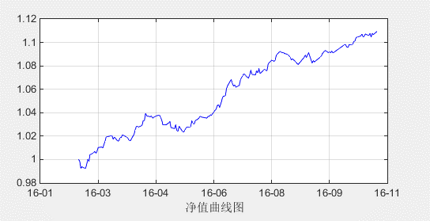
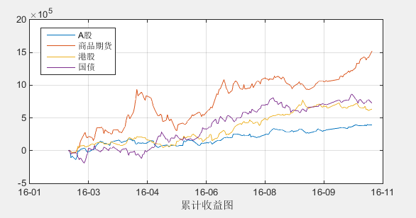
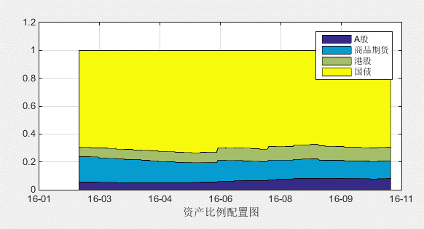
 |  | 2016-02-23
累计盈亏 | 3,279,724 | 2016-11-07
收益率 | 10.93%
最大回撤 | -1.55%
年化收益率 | 15.03%
年化波动率 | 0.04
年化夏普率 | 3.81

有利时间债券2倍杠杆
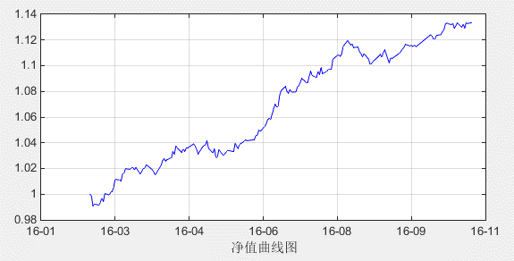
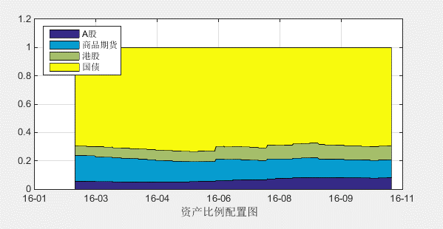
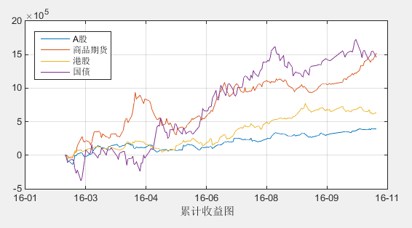
累计盈亏 | 4,010,122
收益率 | 13.37%
最大回撤 | -1.62%
年化收益率 | 18.17%
年化波动率 | 0.05
年化夏普率 | 3.80

